16
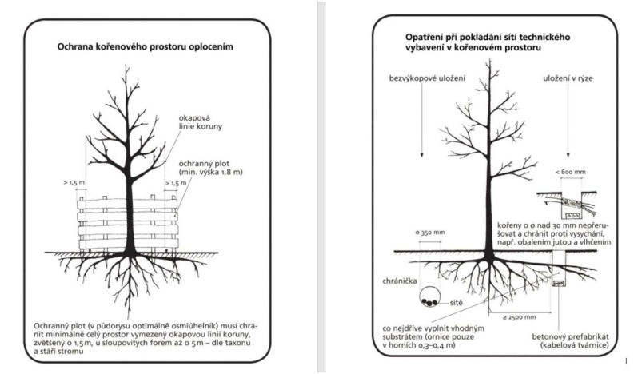

Při vlastní realizaci stavby je nutno dodržovat zejména tyto zákony:
 | • Zákon o životním prostředí číslo 17/1992 Sb. v platném znění
 | • Zákon o lesích číslo 289/1995 Sb. v platném znění
 | • Zákon o ochraně ovzduší číslo 201/2012 Sb. v platném znění
 | • Zákon o ochraně zemědělského půdního fondu číslo 334/1992 Sb. v platném znění
 | • Zákon o vodách číslo 254/2001 Sb. v platném znění
 | • Zákon o odpadech číslo 541/2020 Sb. v platném znění
 | • Zákon č. 114/1992 Sb., o ochraně přírody a krajiny
 | • Energetický zákon číslo 458/2000 Sb. v platném znění
 | • Vnitřní předpisy ČEZ Distribuce, a. s.
 | • Vyhláška MŽP katalog odpadů a posuzování vlastností odpadů číslo 8/2021 Sb. v platném znění
 | • Nařízení vlády č. 272/2011 Sb. o ochraně zdraví před nepříznivými účinky hluku a vibrací v platném znění
c) vliv na soustavu chráněných území NATURA 2000
Stavba nemá žádný vliv na soustavu chráněných území NATURA 2000.
d) způsob zohlednění podmínek závazného stanoviska posouzení vlivu záměru na životní prostředí, je-li podkladem
U stavby nebylo prováděno zjišťovací řízení, ani vydáno stanovisko EIA.
e) v případě záměrů spadajících do režimu zákona o integrované prevenci základní parametry způsobu naplnění závěrů o nejlepších dostupných technikách nebo integrované povolení, bylo-li vydáno
Záměr plánované stavby nespadá do režimu zákona č. 76/2002 Sb. „Zákon o integrované prevenci a o omezování znečištění, o integrovaném registru znečišťování a o změně některých zákonů (zákon o integrované prevenci)

0
0

21
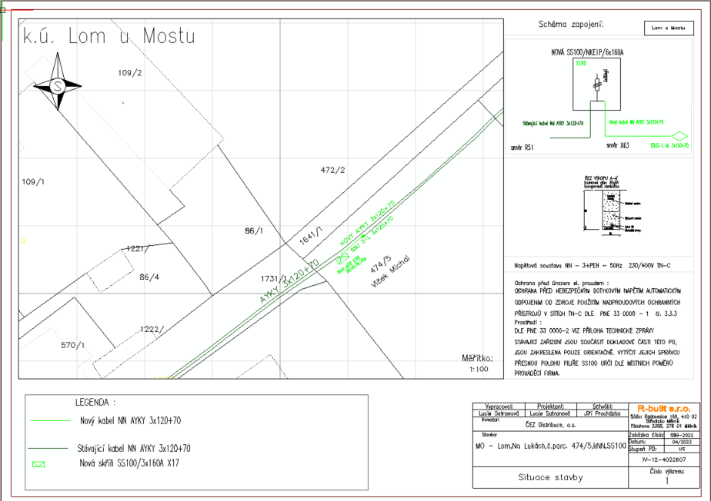

0
0

22
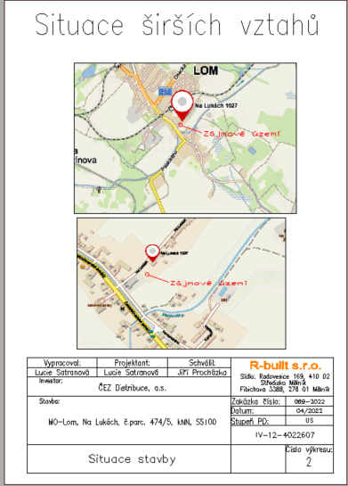

0
0

